画面遷移
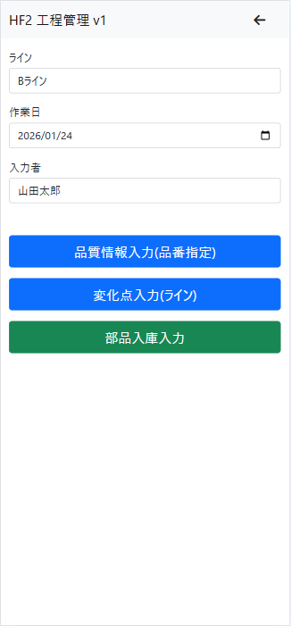
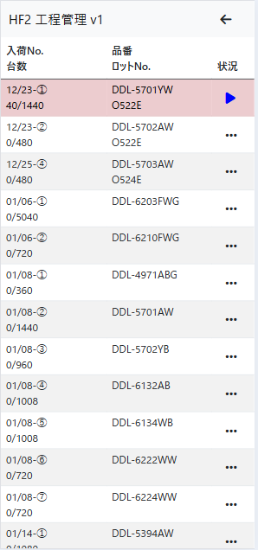
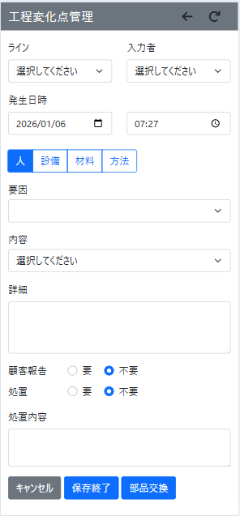
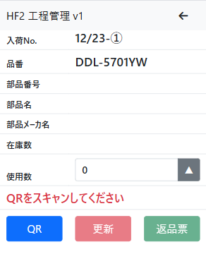

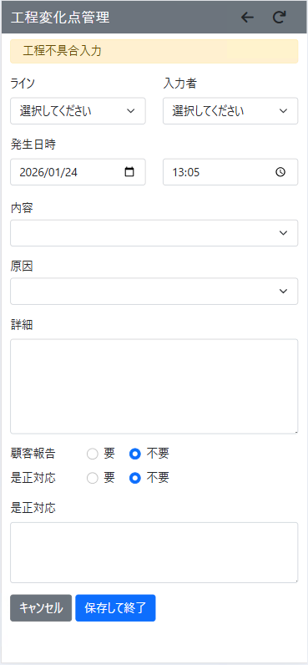
※ライン、入力者、発生日時の入力／表示は不要

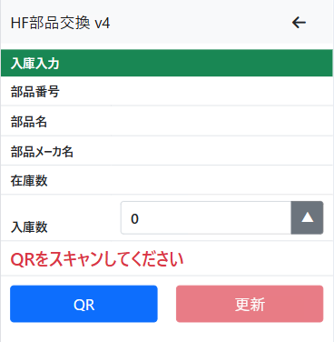

Sheet1
部品交換システム

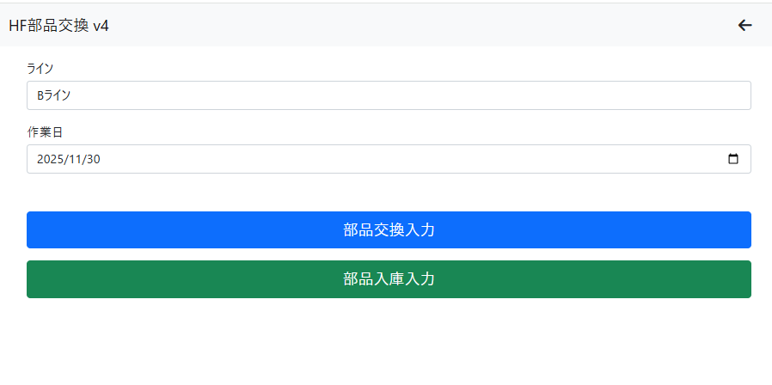
・部品交換システム生産中品番選択(pic1,pic2) |  |  |  | → 現行（数量、要因、他、）入力後、QRコード読み取り
 | ↓
・要因選択（大分類） |  |  | ※他品種は？ 次回VerUp時？ 品種分類方法等MRPと連動可能？
材料 | → | 要因選択画面 → 現行部品交換画面へ(pic-3)

方法 | → | 現行変化点管理画面Ver2へ
 |  | ※MRPのシリーズ別で不良内容が選択される
 |  | ※MRPの工程マスターになる？
設備 | → | 現行変化点管理画面Ver2へ
人 | → | 現行変化点管理画面Ver2へ |  |  | 不良内容でパレート図作成

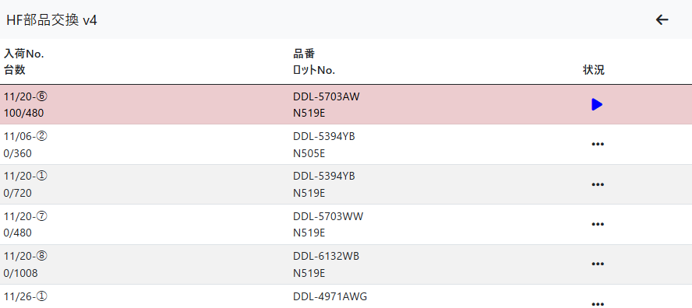
 |  |  |  |  |  | pic-1
 |  | ※上記改編により、スマホ１台で管理可能になる
 |  | （現行、部品管理と変化点管理は別のスマホにて運用）

 |  | ※要因中分類、内容等はマスターで追加、変更したい

 |  | ※備考内容入力時の音声認識＝現スマホは認識率低い
 |  |  | → スマホ本体の問題？？？
 |  |  |  |  |  | pic-2
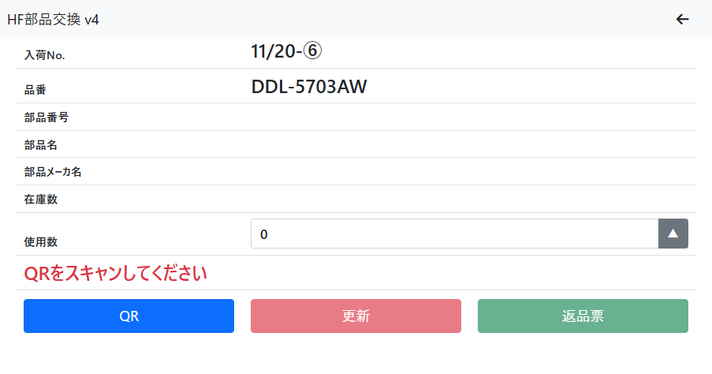
 |  | ※まとめシート転記データはCSVで出力？

 |  | ※表示形式は同じ、要因(大分類)カラム追加
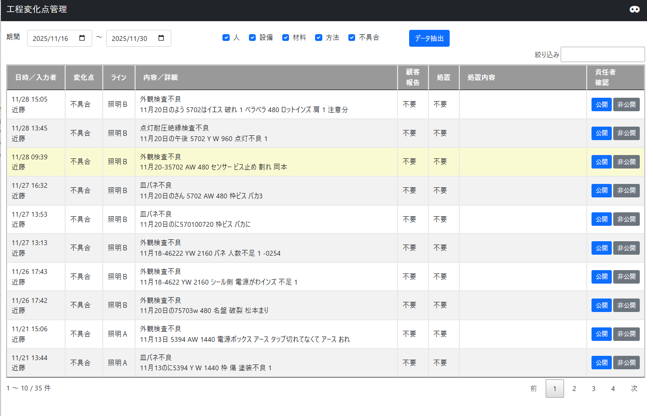

 |  |  |  |  |  | pic-3

方法
方法
工程品番 |  | 要因 | 不良内容
DDL-4000 | 1 | 枠 | キズ
人感センサ付 |  |  | ビスバカ
 |  |  | 電ドラでキズ
 |  |  | 落下でキズ
 |  |  | 枠パッキン

 | 2 | 端子台 | 誤配線
 |  |  | 線折れ
 |  |  | 穴間違い
 |  |  | チューブ忘れ
 | 3 | 反射板 | ゴミ付着

 | 4 | センサー | 落下

 | 5 | センサーパッキン

部品交換ボタン
 | 6 | ＣＯＢ | キズ
 |  |  | コネクタ割れ

 | 7 | 電源 | ドカンとビス員数管理

部品交換ボタン
 | 8 | 前面パネル | キズ
 |  |  | 割れ
 |  |  | ゴミ付着
 |  |  | 落下

 | 9 | 器具取付バネ | ビスバカ
 |  |  | バネビス止め緩い
 |  |  | バネ２本止め
 | 10 | 防虫パッキン | 付け忘れ

 | 11 | 本体 | ビスバカ

 | 12 | シリコンカバー | 付け忘れ

 | 13 | 白シール | 貼り忘れ

 | 14 | 黄色シール | 貼り忘れ

 | 15 | チューブ | 入れ忘れ

 | 16 | 注意文 | 入れ忘れ

 | 17 | 取説 | 入れ忘れ

 | 18 | ケースラベル | 貼り忘れ

 | 19 | 電源取付板 | 他機種と混入

 | 20 | 電源カバー | 他機種と混入

 | 21 | 銘板 | やぶれ
 |  |  | 位置ズレ
 |  |  | 位置逆
 |  |  | 貼り忘れ
 |  |  | 員数不足
 | 22 | 警告･注意･IP表記･シール | やぶれ
 |  |  | 位置ズレ
 |  |  | 位置逆
 |  |  | 貼り忘れ
 | 23 | カードスペーサ | 付け忘れ
 |  |  | 押さえ甘く外れ
部品交換ボタン
 | 24 | 嵌合(青白線) | 線カミ
 |  |  | 嵌合ズレ
 |  |  | 異物かみこみ

 | 25 | 放熱パッド | 位置ズレ
 |  |  | 貼り忘れ

部品交換ボタン
DDL-4971 | 1 | ＣＯＢ | キズ
調光φ100 200W
 | 2 | ＣＯＢホルダー | 折れ
 |  |  | 熱伝導シートやぶれ
 | 3 | 青白線 | 誤配線
 |  |  | 線折れ
 | 4 | 枠 | キズ
 |  |  | ビスバカ
 |  |  | 電ドラでキズ
 |  |  | 落下でキズ
 |  |  | 枠パッキン

 | 5 | 本体 | ビスバカ

 | 6 | 端子台 | 誤配線
 |  |  | 線折れ
 |  |  | 穴間違い
 |  |  | チューブ忘れ
 | 7 | 反射板 | ゴミ付着

部品交換ボタン
 | 8 | 電源 | 部品カケ

部品交換ボタン
 | 9 | 前面パネル | キズ
 |  |  | 割れ
 |  |  | ゴミ付着
 |  |  | 落下

 | 10 | 器具取付バネ | ビスバカ
 |  |  | バネビス止め緩い
 |  |  | バネ２本止め
 | 11 | 防虫パッキン | 付け忘れ

 | 12 | シリコンカバー | 付け忘れ

 | 13 | チューブ | 入れ忘れ

 | 14 | 取説 | 入れ忘れ

 | 15 | ケースラベル | 貼り忘れ

 | 16 | 電源取付板 | 他機種と混入

 | 17 | 電源カバー | 他機種と混入

 | 18 | 銘板 | やぶれ
 |  |  | 位置ズレ
 |  |  | 位置逆
 |  |  | 貼り忘れ
 |  |  | 員数不足
 | 19 | 警告･注意･IP表記･シール | やぶれ
 |  |  | 位置ズレ
 |  |  | 位置逆
 |  |  | 貼り忘れ
 | 20 | カードスペーサ | 付け忘れ
 |  |  | 押さえ甘く外れ
部品交換ボタン
 | 21 | 嵌合(青白線) | 線カミ
 |  |  | 嵌合ズレ
 |  |  | 異物かみこみ

 | 22 | 放熱パッド | 位置ズレ
 |  |  | 貼り忘れ

部品交換ボタン
DDL-5394 | 1 | センサー | 落下
非調光φ100人感センサ付
 | 2 | 前面パネル | キズ
 |  |  | 割れ
 |  |  | ゴミ付着
 |  |  | 落下

 | 3 | 枠 | キズ
 |  |  | ビスバカ
 |  |  | 電ドラでキズ
 |  |  | 落下でキズ
 |  |  | 枠パッキン

 | 4 | 端子台 | 誤配線
 |  |  | 線折れ
 |  |  | 穴間違い
 |  |  | チューブ忘れ
 | 5 | 反射板 | ゴミ付着

部品交換ボタン
 | 6 | ＣＯＢ | キズ
 |  |  | コネクタ割れ

 | 7 | 電源 | ドカンとビス員数管理

 | 8 | 器具取付バネ | ビスバカ
 |  |  | バネビス止め緩い
 |  |  | バネ２本止め
 | 9 | 防虫パッキン | 付け忘れ

 | 10 | 本体 | ビスバカ

 | 11 | シリコンカバー | 付け忘れ

 | 12 | 黄色シール | 貼り忘れ

 | 13 | チューブ | 入れ忘れ

 | 14 | 取説 | 入れ忘れ

 | 15 | ケースラベル | 貼り忘れ

 | 16 | 電源取付板 | 他機種と混入

 | 17 | 電源カバー | 嵌合不良

 | 18 | 銘板 | やぶれ
 |  |  | 位置ズレ
 |  |  | 位置逆
 |  |  | 貼り忘れ
 |  |  | 員数不足
 | 19 | 警告･注意･IP表記･シール | やぶれ
 |  |  | 位置ズレ
 |  |  | 位置逆
 |  |  | 貼り忘れ
 | 20 | カードスペーサ | 付け忘れ
 |  |  | 押さえ甘く外れ
部品交換ボタン
 | 21 | 嵌合(青白線) | 線カミ
 |  |  | 嵌合ズレ
 |  |  | 異物かみこみ

 | 22 | 放熱パッド | 位置ズレ
 |  |  | 貼り忘れ

部品交換ボタン
DDL-559x | 1 | 前面パネル | キズ
非調光φ75 準耐火 |  |  | 割れ
 |  |  | ゴミ付着
 |  |  | 落下

 | 2 | 枠 | キズ
 |  |  | ビスバカ
 |  |  | 電ドラでキズ
 |  |  | 落下でキズ
 |  |  | 枠パッキン

 | 3 | 端子台 | 誤配線
 |  |  | 線折れ
 |  |  | 穴間違い
 |  |  | チューブ忘れ
 | 4 | ＣＯＢホルダー | 折れ

 | 5 | 反射板 | ゴミ付着

部品交換ボタン
 | 6 | ＣＯＢ | キズ
 |  |  | コネクタ割れ

 | 7 | 電源 | ドカンとビス員数管理

 | 8 | 器具取付バネ | ビスバカ
 |  |  | バネビス止め緩い
 |  |  | バネ２本止め
 | 9 | 防虫パッキン | 付け忘れ

 | 10 | 本体 | ビスバカ

 | 11 | シリコンカバー | 付け忘れ

 | 12 | チューブ | 入れ忘れ

 | 13 | 取説 | 入れ忘れ

 | 14 | ケースラベル | 貼り忘れ

 | 15 | 電源取付板 | 他機種と混入

 | 16 | 電源カバー | 嵌合不良

 | 17 | 銘板 | やぶれ
 |  |  | 位置ズレ
 |  |  | 位置逆
 |  |  | 貼り忘れ
 |  |  | 員数不足
 | 18 | 警告･注意･IP表記･シール | やぶれ
 |  |  | 位置ズレ
 |  |  | 位置逆
 |  |  | 貼り忘れ
 | 19 | カードスペーサ | 付け忘れ
 |  |  | 押さえ甘く外れ
部品交換ボタン
 | 20 | 嵌合(青白線) | 線カミ
 |  |  | 嵌合ズレ
 |  |  | 異物かみこみ

 | 21 | 放熱パッド | 位置ズレ
 |  |  | 貼り忘れ

部品交換ボタン
DDL-6100 | 1 | 前面パネル | キズ
非調光φ100準耐火 |  |  | 割れ
 |  |  | ゴミ付着
 |  |  | 落下

 | 2 | 枠 | キズ
 |  |  | ビスバカ
 |  |  | 電ドラでキズ
 |  |  | 落下でキズ
 |  |  | 枠パッキン

 | 3 | 端子台 | 誤配線
 |  |  | 線折れ
 |  |  | 穴間違い
 |  |  | チューブ忘れ
 | 4 | ＣＯＢホルダー | 折れ

 | 5 | 反射板 | ゴミ付着

部品交換ボタン
 | 6 | ＣＯＢ | キズ
 |  |  | コネクタ割れ

 | 7 | 電源 | ドカンとビス員数管理

 | 8 | 器具取付バネ | ビスバカ
 |  |  | バネビス止め緩い
 |  |  | バネ２本止め
 | 9 | 防虫パッキン | 付け忘れ

 | 10 | 本体 | ビスバカ

 | 11 | シリコンカバー | 付け忘れ

 | 12 | チューブ | 入れ忘れ

 | 13 | 黄色シール | 貼り忘れ

 | 14 | 取説 | 入れ忘れ

 | 15 | ケースラベル | 貼り忘れ

 | 16 | 電源取付板 | 他機種と混入

 | 17 | 電源カバー | 嵌合不良

 | 18 | 銘板 | やぶれ
 |  |  | 位置ズレ
 |  |  | 位置逆
 |  |  | 貼り忘れ
 |  |  | 員数不足
 | 19 | 警告･注意･IP表記･シール | やぶれ
 |  |  | 位置ズレ
 |  |  | 位置逆
 |  |  | 貼り忘れ
 | 20 | カードスペーサ | 付け忘れ
 |  |  | 押さえ甘く外れ
部品交換ボタン
 | 21 | 嵌合(青白線) | 線カミ
 |  |  | 嵌合ズレ
 |  |  | 異物かみこみ

 | 22 | 放熱パッド | 位置ズレ
 |  |  | 貼り忘れ

DDL-68xx | 1 | 枠 | キズ
3調光 |  |  | ビスバカ
 |  |  | 電ドラでキズ
 |  |  | 落下でキズ
 |  |  | 枠パッキン

部品交換ボタン
 | 2 | 前面パネル | キズ
 |  |  | 割れ
 |  |  | ゴミ付着
 |  |  | 落下

 | 3 | 端子台 | 誤配線
 |  |  | 線折れ
 |  |  | 穴間違い
 |  |  | チューブ忘れ
 | 4 | 反射板 | ゴミ付着

部品交換ボタン
 | 5 | ＣＯＢ | キズ
 |  |  | コネクタ割れ

 | 6 | 電源 | ドカンとビス員数管理

 | 7 | 器具取付バネ | ビスバカ
 |  |  | バネビス止め緩い
 |  |  | バネ２本止め
 | 8 | 防虫パッキン | 付け忘れ

 | 9 | 本体 | ビスバカ

 | 10 | シリコンカバー | 付け忘れ

 | 11 | チューブ | 入れ忘れ

 | 12 | 黄色シール | 貼り忘れ

 | 13 | 取説 | 入れ忘れ

 | 14 | ケースラベル | 貼り忘れ

 | 15 | 電源取付板 | 他機種と混入

 | 16 | 電源カバー | 嵌合不良

 | 17 | 銘板 | やぶれ
 |  |  | 位置ズレ
 |  |  | 位置逆
 |  |  | 貼り忘れ
 |  |  | 員数不足
 | 18 | 警告･注意･IP表記･シール | やぶれ
 |  |  | 位置ズレ
 |  |  | 位置逆
 |  |  | 貼り忘れ
 | 19 | カードスペーサ | 付け忘れ
 |  |  | 押さえ甘く外れ
部品交換ボタン
 | 20 | 嵌合(赤黒青白線) | 線カミ
 |  |  | 嵌合ズレ
 |  |  | 異物かみこみ

 | 21 | 放熱パッド | 位置ズレ
 |  |  | 貼り忘れ

DDL-69xx | 1 | 枠 | キズ
2調光 |  |  | ビスバカ
 |  |  | 電ドラでキズ
 |  |  | 落下でキズ
 |  |  | 枠パッキン

部品交換ボタン
 | 2 | 前面パネル | キズ
 |  |  | 割れ
 |  |  | ゴミ付着
 |  |  | 落下

 | 3 | 端子台 | 誤配線
 |  |  | 線折れ
 |  |  | 穴間違い
 |  |  | チューブ忘れ
 | 4 | 反射板 | ゴミ付着

部品交換ボタン
 | 5 | ＣＯＢ | キズ
 |  |  | コネクタ割れ

 | 6 | 電源 | ドカンとビス員数管理

 | 7 | 器具取付バネ | ビスバカ
 |  |  | バネビス止め緩い
 |  |  | バネ２本止め
 | 8 | 防虫パッキン | 付け忘れ

 | 9 | 本体 | ビスバカ

 | 10 | シリコンカバー | 付け忘れ

 | 11 | チューブ | 入れ忘れ

 | 12 | 黄色シール | 貼り忘れ

 | 13 | 取説 | 入れ忘れ

 | 14 | ケースラベル | 貼り忘れ

 | 15 | 電源取付板 | 他機種と混入

 | 16 | 電源カバー | 嵌合不良

 | 17 | 銘板 | やぶれ
 |  |  | 位置ズレ
 |  |  | 位置逆
 |  |  | 貼り忘れ
 |  |  | 員数不足
 | 18 | 警告･注意･IP表記･シール | やぶれ
 |  |  | 位置ズレ
 |  |  | 位置逆
 |  |  | 貼り忘れ
 | 19 | カードスペーサ | 付け忘れ
 |  |  | 押さえ甘く外れ
部品交換ボタン
 | 20 | 嵌合(白黒線) | 線カミ
 |  |  | 嵌合ズレ
 |  |  | 異物かみこみ

 | 21 | 放熱パッド | 位置ズレ
 |  |  | 貼り忘れ

まとめシート
商品名 | 照明機器 |  |  |  |  | 工程品質 |  |  |  |  |  | 5 | 月切

パレート図に落とし込む
日 付
品 番 |  |  |  |  |  |  |  |  |  |  |  |  |  | 合計
生産数 |  |  |  |  |  |  |  |  |  |  |  |  |  | 0
良品数 |  | 0 | 0 | 0 | 0 | 0 | 0 | 0 | 0 | 0 | 0 | 0 | 0 | 0
完全不良数 |  |  |  |  |  |  |  |  |  |  |  |  |  | 0
完全不良率 |  | #DIV/0! | #DIV/0! | #DIV/0! | #DIV/0! | #DIV/0! | #DIV/0! | #DIV/0! | #DIV/0! | #DIV/0! | #DIV/0! | #DIV/0! | #DIV/0! | #DIV/0!
直行数 |  | 0 | 0 | 0 | 0 | 0 | 0 | 0 | 0 | 0 | 0 | 0 | 0 | 0
一次不良数（直行） |  |  |  |  |  |  |  |  |  |  |  |  |  | 0
一次不良率（直行） |  | #DIV/0! | #DIV/0! | #DIV/0! | #DIV/0! | #DIV/0! | #DIV/0! | #DIV/0! | #DIV/0! | #DIV/0! | #DIV/0! | #DIV/0! | #DIV/0! | #DIV/0!
 | プラスリード浮き |  |  |  |  |  |  |  |  |  |  |  |  | 0
 | スポット極性間違い |  |  |  |  |  |  |  |  |  |  |  |  | 0
 | ウエケースエアー漏れ |  |  |  |  |  |  |  |  |  |  |  |  | 0
一次不良 | 外観汚れ |  |  |  |  |  |  |  |  |  |  |  |  | 0
内容 | ナカホルダー割れ |  |  |  |  |  |  |  |  |  |  |  |  | 0
（直行） | シタケースエアー漏れ |  |  |  |  |  |  |  |  |  |  |  |  | 0 | 日付 | 品番 | ロット | 要因（大分類） | 要因（中分類） | 不良内容 | 受注数 | 件数
 | LED不点灯 |  |  |  |  |  |  |  |  |  |  |  |  | 0 | 2025-12-01 | abc
 | 点灯チラツキ |  |  |  |  |  |  |  |  |  |  |  |  | 0 | 2025-12-02 | abc
 | 電池挿入不良 |  |  |  |  |  |  |  |  |  |  |  |  | 0 | 2025-12-02 | def
 | ウエケース溶着外れ |  |  |  |  |  |  |  |  |  |  |  |  | 0
 |  |  |  |  |  |  |  |  |  |  |  |  |  | 0
日付 | 不良内容 |  | 原 因 |  |  |  |  | 対 策 |  |  |  |  | 効果及び実施時期
 |  |  |  |  |  |  |  |  |  |  |  |  |  |  | ※変化点管理のデータ並びはロットの次にラインのカラムがはいる

方法-材料
方法 |  |  |  | 材料
工程品番 |  | 要因 | 不良内容 | 工程品番 |  | 要因 | 不良内容
DDL-4000 | 1 | 枠 | キズ | DDL-4000 | 1 | 枠 | 塗装キズ
人感センサ付 |  |  | ビスバカ | 人感センサ付 |  |  | 塗装ハゲ
 |  |  | 電ドラでキズ |  |  |  | 塗装異物
 |  |  | 落下でキズ |  |  |  | 員数不足
 |  |  | 枠パッキン |  |  |  | 員数過多
 |  |  |  |  |  |  | 枠パッキンキズ
 |  |  |  |  |  |  | 枠パッキンゆがみ
 | 2 | 端子台 | 誤配線 |  |  | 端子台 | 員数不足
 |  |  | 線折れ |  |  |  | 員数過多
 |  |  | 穴間違い
 |  |  | チューブ忘れ
 | 3 | 反射板 | ゴミ付着 |  |  | 反射板 | カケ
 |  |  |  |  |  |  | 変形
 |  |  |  |  |  |  | バリ
 |  |  |  |  |  |  | 員数不足
 |  |  |  |  |  |  | 員数過多
 | 4 | センサー | 落下 |  |  | センサー | 落下
 |  |  |  |  |  |  | コネクタ線抜け
 | 5 | センサーパッキン |  |  |  | センサーパッキン | 員数不足
 |  |  |  |  |  |  | 員数過多
 |  |  |  |  |  |  | 変形
 |  |  |  |  |  |  | 破れ
部品交換ボタン
 | 6 | ＣＯＢ | キズ |  |  | ＣＯＢ | キズ
 |  |  | コネクタ割れ |  |  |  | コネクタ割れ
 |  |  |  |  |  |  | 点灯不良
 | 7 | 電源 | ドカンとビス員数管理 |  |  | 電源 | 点灯不良
 |  |  |  |  |  |  | 部品カケ
部品交換ボタン
 | 8 | 前面パネル | キズ |  |  | 前面パネル | キズ
 |  |  | 割れ |  |  |  | 割れ
 |  |  | ゴミ付着 |  |  |  | 員数不足
 |  |  | 落下 |  |  |  | 員数過多
 |  |  |  |  |  |  | 落下
 | 9 | 器具取付バネ | ビスバカ |  |  | 器具取付バネ | 員数不足
 |  |  | バネビス止め緩い |  |  |  | 員数過多
 |  |  | バネ２本止め
 | 10 | 防虫パッキン | 付け忘れ |  |  | 防虫パッキン | 員数不足
 |  |  |  |  |  |  | 員数過多
 | 11 | 本体 | ビスバカ |  | 5 | 本体 | 員数不足
 |  |  |  |  |  |  | 員数過多
 |  |  |  |  |  |  | 変形
 | 12 | シリコンカバー | 付け忘れ |  |  |  | 員数不足
 |  |  |  |  |  |  | 員数過多
 |  |  |  |  |  |  | 異物付着
 |  |  |  |  |  |  | 変形
 |  |  |  |  |  |  | 汚れ
 | 13 | 白シール | 貼り忘れ |  |  |  | 員数不足
 |  |  |  |  |  |  | 員数過多
 |  |  |  |  |  |  | 異物付着
 |  |  |  |  |  |  | 破れ
 |  |  |  |  |  |  | 汚れ
 | 14 | 黄色シール | 貼り忘れ |  |  |  | 員数不足
 |  |  |  |  |  |  | 員数過多
 |  |  |  |  |  |  | 異物付着
 |  |  |  |  |  |  | 破れ
 |  |  |  |  |  |  | 汚れ
 | 15 | チューブ | 入れ忘れ |  |  |  | 員数不足
 |  |  |  |  |  |  | 員数過多
 |  |  |  |  |  |  | 異物付着
 |  |  |  |  |  |  | 変形
 |  |  |  |  |  |  | 汚れ
 | 16 | 注意文 | 入れ忘れ |  |  |  | 員数不足
 |  |  |  |  |  |  | 員数過多
 |  |  |  |  |  |  | 異物付着
 |  |  |  |  |  |  | 破れ
 |  |  |  |  |  |  | 汚れ
 | 17 | 取説 | 入れ忘れ |  |  |  | 員数不足
 |  |  |  |  |  |  | 員数過多
 |  |  |  |  |  |  | 異物付着
 |  |  |  |  |  |  | 破れ
 |  |  |  |  |  |  | 汚れ
 | 18 | ケースラベル | 貼り忘れ |  |  |  | 員数不足
 |  |  |  |  |  |  | 員数過多
 |  |  |  |  |  |  | 異物付着
 |  |  |  |  |  |  | 破れ
 |  |  |  |  |  |  | 汚れ
 | 19 | 電源取付板 | 他機種と混入 |  |  | 電源ボックス | 変形
 |  |  |  |  |  |  | タップ加工不良
 |  |  |  |  |  |  | 員数不足
 |  |  |  |  |  |  | 員数過多
 | 20 | 電源カバー | 他機種と混入 |  |  | 電源カバー | 変形
 |  |  |  |  |  |  | タップ加工不良
 |  |  |  |  |  |  | 員数不足
 |  |  |  |  |  |  | 員数過多
 | 21 | 銘板 | やぶれ |  |  | 銘板 | 員数不足
 |  |  | 位置ズレ |  |  |  | 員数過多
 |  |  | 位置逆 |  |  |  | やぶれ
 |  |  | 貼り忘れ |  |  |  | 印字カスレ
 |  |  | 員数不足
 | 22 | 警告･注意･IP表記･シール | やぶれ |  |  | 警告･注意･IP表記･シール | 員数不足
 |  |  | 位置ズレ |  |  |  | 員数過多
 |  |  | 位置逆 |  |  |  | やぶれ
 |  |  | 貼り忘れ
 | 23 | カードスペーサ | 付け忘れ |  |  | カードスペーサ | 員数不足
 |  |  | 押さえ甘く外れ |  |  |  | 員数過多
部品交換ボタン
 | 24 | 嵌合(青白線) | 線カミ |  |  | 嵌合(青白線) | コネクタ変形
 |  |  | 嵌合ズレ |  |  |  | 線キズ
 |  |  | 異物かみこみ |  |  |  | 員数不足
 |  |  |  |  |  |  | 員数過多
 | 25 | 放熱パッド | 位置ズレ |  |  | 放熱パッド | 員数不足
 |  |  | 貼り忘れ |  |  |  | 員数過多

部品交換ボタン
DDL-4971 | 1 | ＣＯＢ | キズ | DDL-4971 | 1 | ＣＯＢ | キズ
調光φ100 200W |  |  |  | 調光φ100 200W |  |  | 点灯不良
 | 2 | ＣＯＢホルダー | 折れ |  | 2 | ＣＯＢホルダー | 折れ
 |  |  | 熱伝導シートやぶれ |  |  |  | 熱伝導シートやぶれ
 | 3 | 青白線 | 誤配線 |  | 3 | 青白線 | 員数不足
 |  |  | 線折れ |  |  |  | 員数過多
 | 4 | 枠 | キズ |  | 4 | 枠 | 塗装キズ
 |  |  | ビスバカ |  |  |  | 塗装ハゲ
 |  |  | 電ドラでキズ |  |  |  | 塗装異物
 |  |  | 落下でキズ |  |  |  | 員数不足
 |  |  | 枠パッキン |  |  |  | 員数過多
 |  |  |  |  |  |  | 枠パッキンキズ
 |  |  |  |  |  |  | 枠パッキンゆがみ
 | 5 | 本体 | ビスバカ |  | 5 | 本体 | 員数不足
 |  |  |  |  |  |  | 員数過多
 |  |  |  |  |  |  | 変形
 | 6 | 端子台 | 誤配線 |  | 5 | 端子台 | 員数不足
 |  |  | 線折れ |  |  |  | 員数過多
 |  |  | 穴間違い
 |  |  | チューブ忘れ
 | 7 | 反射板 | ゴミ付着 |  |  | 反射板 | カケ
 |  |  |  |  |  |  | 変形
 |  |  |  |  |  |  | バリ
 |  |  |  |  |  |  | 員数不足
 |  |  |  |  |  |  | 員数過多
部品交換ボタン
 | 8 | 電源 | 部品カケ |  |  | 電源 | 点灯不良
 |  |  |  |  |  |  | 部品カケ
部品交換ボタン
 | 9 | 前面パネル | キズ |  |  | 前面パネル | キズ
 |  |  | 割れ |  |  |  | 割れ
 |  |  | ゴミ付着 |  |  |  | 員数不足
 |  |  | 落下 |  |  |  | 員数過多
 |  |  |  |  |  |  | 落下
 | 10 | 器具取付バネ | ビスバカ |  |  | 器具取付バネ | 員数不足
 |  |  | バネビス止め緩い |  |  |  | 員数過多
 |  |  | バネ２本止め
 | 11 | 防虫パッキン | 付け忘れ |  |  | 防虫パッキン | 員数不足
 |  |  |  |  |  |  | 員数過多
 | 12 | シリコンカバー | 付け忘れ |  |  |  | 員数不足
 |  |  |  |  |  |  | 員数過多
 |  |  |  |  |  |  | 異物付着
 |  |  |  |  |  |  | 変形
 |  |  |  |  |  |  | 汚れ
 | 13 | チューブ | 入れ忘れ |  |  |  | 員数不足
 |  |  |  |  |  |  | 員数過多
 |  |  |  |  |  |  | 異物付着
 |  |  |  |  |  |  | 変形
 |  |  |  |  |  |  | 汚れ
 | 14 | 取説 | 入れ忘れ |  |  |  | 員数不足
 |  |  |  |  |  |  | 員数過多
 |  |  |  |  |  |  | 異物付着
 |  |  |  |  |  |  | 破れ
 |  |  |  |  |  |  | 汚れ
 | 15 | ケースラベル | 貼り忘れ |  |  |  | 員数不足
 |  |  |  |  |  |  | 員数過多
 |  |  |  |  |  |  | 異物付着
 |  |  |  |  |  |  | 破れ
 |  |  |  |  |  |  | 汚れ
 | 16 | 電源取付板 | 他機種と混入 |  |  | 電源ボックス | 変形
 |  |  |  |  |  |  | タップ加工不良
 |  |  |  |  |  |  | 員数不足
 |  |  |  |  |  |  | 員数過多
 | 17 | 電源カバー | 他機種と混入 |  |  | 電源カバー | 変形
 |  |  |  |  |  |  | タップ加工不良
 |  |  |  |  |  |  | 員数不足
 |  |  |  |  |  |  | 員数過多
 | 18 | 銘板 | やぶれ |  |  | 銘板 | 員数不足
 |  |  | 位置ズレ |  |  |  | 員数過多
 |  |  | 位置逆 |  |  |  | やぶれ
 |  |  | 貼り忘れ |  |  |  | 印字カスレ
 |  |  | 員数不足
 | 19 | 警告･注意･IP表記･シール | やぶれ |  |  | 警告･注意･IP表記･シール | 員数不足
 |  |  | 位置ズレ |  |  |  | 員数過多
 |  |  | 位置逆 |  |  |  | やぶれ
 |  |  | 貼り忘れ
 | 20 | カードスペーサ | 付け忘れ |  |  | カードスペーサ | 員数不足
 |  |  | 押さえ甘く外れ |  |  |  | 員数過多
部品交換ボタン
 | 21 | 嵌合(青白線) | 線カミ |  |  | 嵌合(青白線) | コネクタ変形
 |  |  | 嵌合ズレ |  |  |  | 線キズ
 |  |  | 異物かみこみ |  |  |  | 員数不足
 |  |  |  |  |  |  | 員数過多
 | 22 | 放熱パッド | 位置ズレ |  |  | 放熱パッド | 員数不足
 |  |  | 貼り忘れ |  |  |  | 員数過多

部品交換ボタン
DDL-5394 | 1 | センサー | 落下 | DDL-5394 | 1 | センサー | 落下
非調光φ100人感センサ付 |  |  |  | 非調光φ100人感センサ付 |  |  | コネクタ線抜け
 | 2 | 前面パネル | キズ |  |  | 前面パネル | キズ
 |  |  | 割れ |  |  |  | 割れ
 |  |  | ゴミ付着 |  |  |  | 員数不足
 |  |  | 落下 |  |  |  | 員数過多
 |  |  |  |  |  |  | 落下
 | 3 | 枠 | キズ |  | 1 | 枠 | 塗装キズ
 |  |  | ビスバカ |  |  |  | 塗装ハゲ
 |  |  | 電ドラでキズ |  |  |  | 塗装異物
 |  |  | 落下でキズ |  |  |  | 員数不足
 |  |  | 枠パッキン |  |  |  | 員数過多
 |  |  |  |  |  |  | 枠パッキンキズ
 |  |  |  |  |  |  | 枠パッキンゆがみ
 | 4 | 端子台 | 誤配線 |  |  | 端子台 | 員数不足
 |  |  | 線折れ |  |  |  | 員数過多
 |  |  | 穴間違い
 |  |  | チューブ忘れ
 | 5 | 反射板 | ゴミ付着 |  |  | 反射板 | カケ
 |  |  |  |  |  |  | 変形
 |  |  |  |  |  |  | バリ
 |  |  |  |  |  |  | 員数不足
 |  |  |  |  |  |  | 員数過多
部品交換ボタン
 | 6 | ＣＯＢ | キズ |  |  | ＣＯＢ | キズ
 |  |  | コネクタ割れ |  |  |  | コネクタ割れ
 |  |  |  |  |  |  | 点灯不良
 | 7 | 電源 | ドカンとビス員数管理 |  |  | 電源 | 点灯不良
 |  |  |  |  |  |  | 部品カケ
 | 8 | 器具取付バネ | ビスバカ |  |  | 器具取付バネ | 員数不足
 |  |  | バネビス止め緩い |  |  |  | 員数過多
 |  |  | バネ２本止め
 | 9 | 防虫パッキン | 付け忘れ |  |  | 防虫パッキン | 員数不足
 |  |  |  |  |  |  | 員数過多
 | 10 | 本体 | ビスバカ |  | 5 | 本体 | 員数不足
 |  |  |  |  |  |  | 員数過多
 |  |  |  |  |  |  | 変形
 | 11 | シリコンカバー | 付け忘れ |  |  |  | 員数不足
 |  |  |  |  |  |  | 員数過多
 |  |  |  |  |  |  | 異物付着
 |  |  |  |  |  |  | 変形
 |  |  |  |  |  |  | 汚れ
 | 12 | 黄色シール | 貼り忘れ |  |  |  | 員数不足
 |  |  |  |  |  |  | 員数過多
 |  |  |  |  |  |  | 異物付着
 |  |  |  |  |  |  | 破れ
 |  |  |  |  |  |  | 汚れ
 | 13 | チューブ | 入れ忘れ |  |  |  | 員数不足
 |  |  |  |  |  |  | 員数過多
 |  |  |  |  |  |  | 異物付着
 |  |  |  |  |  |  | 変形
 |  |  |  |  |  |  | 汚れ
 | 14 | 取説 | 入れ忘れ |  |  |  | 員数不足
 |  |  |  |  |  |  | 員数過多
 |  |  |  |  |  |  | 異物付着
 |  |  |  |  |  |  | 破れ
 |  |  |  |  |  |  | 汚れ
 | 15 | ケースラベル | 貼り忘れ |  |  |  | 員数不足
 |  |  |  |  |  |  | 員数過多
 |  |  |  |  |  |  | 異物付着
 |  |  |  |  |  |  | 破れ
 |  |  |  |  |  |  | 汚れ
 | 16 | 電源取付板 | 他機種と混入 |  |  | 電源ボックス | 変形
 |  |  |  |  |  |  | タップ加工不良
 |  |  |  |  |  |  | 員数不足
 |  |  |  |  |  |  | 員数過多
 | 17 | 電源カバー | 嵌合不良 |  |  | 電源カバー | 変形
 |  |  |  |  |  |  | タップ加工不良
 |  |  |  |  |  |  | 員数不足
 |  |  |  |  |  |  | 員数過多
 | 18 | 銘板 | やぶれ |  |  | 銘板 | 員数不足
 |  |  | 位置ズレ |  |  |  | 員数過多
 |  |  | 位置逆 |  |  |  | やぶれ
 |  |  | 貼り忘れ |  |  |  | 印字カスレ
 |  |  | 員数不足
 | 19 | 警告･注意･IP表記･シール | やぶれ |  |  | 警告･注意･IP表記･シール | 員数不足
 |  |  | 位置ズレ |  |  |  | 員数過多
 |  |  | 位置逆 |  |  |  | やぶれ
 |  |  | 貼り忘れ
 | 20 | カードスペーサ | 付け忘れ |  |  | カードスペーサ | 員数不足
 |  |  | 押さえ甘く外れ |  |  |  | 員数過多
部品交換ボタン
 | 21 | 嵌合(青白線) | 線カミ |  |  | 嵌合(青白線) | コネクタ変形
 |  |  | 嵌合ズレ |  |  |  | 線キズ
 |  |  | 異物かみこみ |  |  |  | 員数不足
 |  |  |  |  |  |  | 員数過多
 | 22 | 放熱パッド | 位置ズレ |  |  | 放熱パッド | 員数不足
 |  |  | 貼り忘れ |  |  |  | 員数過多

部品交換ボタン
DDL-559x | 1 | 前面パネル | キズ | DDL-559x |  | 前面パネル | キズ
非調光φ75 準耐火 |  |  | 割れ | 非調光φ75 準耐火 |  |  | 割れ
 |  |  | ゴミ付着 |  |  |  | 員数不足
 |  |  | 落下 |  |  |  | 員数過多
 |  |  |  |  |  |  | 落下
 | 2 | 枠 | キズ |  | 1 | 枠 | 塗装キズ
 |  |  | ビスバカ |  |  |  | 塗装ハゲ
 |  |  | 電ドラでキズ |  |  |  | 塗装異物
 |  |  | 落下でキズ |  |  |  | 員数不足
 |  |  | 枠パッキン |  |  |  | 員数過多
 |  |  |  |  |  |  | 枠パッキンキズ
 |  |  |  |  |  |  | 枠パッキンゆがみ
 | 3 | 端子台 | 誤配線 |  |  | 端子台 | 員数不足
 |  |  | 線折れ |  |  |  | 員数過多
 |  |  | 穴間違い
 |  |  | チューブ忘れ
 | 4 | ＣＯＢホルダー | 折れ |  | 2 | ＣＯＢホルダー | 折れ
 |  |  |  |  |  |  | 員数不足
 |  |  |  |  |  |  | 員数過多
 | 5 | 反射板 | ゴミ付着 |  |  | 反射板 | カケ
 |  |  |  |  |  |  | 変形
 |  |  |  |  |  |  | バリ
 |  |  |  |  |  |  | 員数不足
 |  |  |  |  |  |  | 員数過多
部品交換ボタン
 | 6 | ＣＯＢ | キズ |  |  | ＣＯＢ | キズ
 |  |  | コネクタ割れ |  |  |  | コネクタ割れ
 |  |  |  |  |  |  | 点灯不良
 | 7 | 電源 | ドカンとビス員数管理 |  |  | 電源 | 点灯不良
 |  |  |  |  |  |  | 部品カケ
 | 8 | 器具取付バネ | ビスバカ |  |  | 器具取付バネ | 員数不足
 |  |  | バネビス止め緩い |  |  |  | 員数過多
 |  |  | バネ２本止め
 | 9 | 防虫パッキン | 付け忘れ |  |  | 防虫パッキン | 員数不足
 |  |  |  |  |  |  | 員数過多
 | 10 | 本体 | ビスバカ |  | 5 | 本体 | 員数不足
 |  |  |  |  |  |  | 員数過多
 |  |  |  |  |  |  | 変形
 | 11 | シリコンカバー | 付け忘れ |  |  |  | 員数不足
 |  |  |  |  |  |  | 員数過多
 |  |  |  |  |  |  | 異物付着
 |  |  |  |  |  |  | 変形
 |  |  |  |  |  |  | 汚れ
 | 12 | チューブ | 入れ忘れ |  |  |  | 員数不足
 |  |  |  |  |  |  | 員数過多
 |  |  |  |  |  |  | 異物付着
 |  |  |  |  |  |  | 変形
 |  |  |  |  |  |  | 汚れ
 | 13 | 取説 | 入れ忘れ |  |  |  | 員数不足
 |  |  |  |  |  |  | 員数過多
 |  |  |  |  |  |  | 異物付着
 |  |  |  |  |  |  | 破れ
 |  |  |  |  |  |  | 汚れ
 | 14 | ケースラベル | 貼り忘れ |  |  |  | 員数不足
 |  |  |  |  |  |  | 員数過多
 |  |  |  |  |  |  | 異物付着
 |  |  |  |  |  |  | 破れ
 |  |  |  |  |  |  | 汚れ
 | 15 | 電源取付板 | 他機種と混入 |  |  | 電源ボックス | 変形
 |  |  |  |  |  |  | タップ加工不良
 |  |  |  |  |  |  | 員数不足
 |  |  |  |  |  |  | 員数過多
 | 16 | 電源カバー | 嵌合不良 |  |  | 電源カバー | 変形
 |  |  |  |  |  |  | タップ加工不良
 |  |  |  |  |  |  | 員数不足
 |  |  |  |  |  |  | 員数過多
 | 17 | 銘板 | やぶれ |  |  | 銘板 | 員数不足
 |  |  | 位置ズレ |  |  |  | 員数過多
 |  |  | 位置逆 |  |  |  | やぶれ
 |  |  | 貼り忘れ |  |  |  | 印字カスレ
 |  |  | 員数不足
 | 18 | 警告･注意･IP表記･シール | やぶれ |  |  | 警告･注意･IP表記･シール | 員数不足
 |  |  | 位置ズレ |  |  |  | 員数過多
 |  |  | 位置逆 |  |  |  | やぶれ
 |  |  | 貼り忘れ
 | 19 | カードスペーサ | 付け忘れ |  |  | カードスペーサ | 員数不足
 |  |  | 押さえ甘く外れ |  |  |  | 員数過多
部品交換ボタン
 | 20 | 嵌合(青白線) | 線カミ |  |  | 嵌合(青白線) | コネクタ変形
 |  |  | 嵌合ズレ |  |  |  | 線キズ
 |  |  | 異物かみこみ |  |  |  | 員数不足
 |  |  |  |  |  |  | 員数過多
 | 21 | 放熱パッド | 位置ズレ |  |  | 放熱パッド | 員数不足
 |  |  | 貼り忘れ |  |  |  | 員数過多

部品交換ボタン
DDL-6100 | 1 | 前面パネル | キズ | DDL-6100 |  | 前面パネル | キズ
非調光φ100準耐火 |  |  | 割れ | 非調光φ100準耐火 |  |  | 割れ
 |  |  | ゴミ付着 |  |  |  | 員数不足
 |  |  | 落下 |  |  |  | 員数過多
 |  |  |  |  |  |  | 落下
 | 2 | 枠 | キズ |  | 1 | 枠 | 塗装キズ
 |  |  | ビスバカ |  |  |  | 塗装ハゲ
 |  |  | 電ドラでキズ |  |  |  | 塗装異物
 |  |  | 落下でキズ |  |  |  | 員数不足
 |  |  | 枠パッキン |  |  |  | 員数過多
 |  |  |  |  |  |  | 枠パッキンキズ
 |  |  |  |  |  |  | 枠パッキンゆがみ
 | 3 | 端子台 | 誤配線 |  |  | 端子台 | 員数不足
 |  |  | 線折れ |  |  |  | 員数過多
 |  |  | 穴間違い
 |  |  | チューブ忘れ
 | 4 | ＣＯＢホルダー | 折れ |  | 2 | ＣＯＢホルダー | 折れ
 |  |  |  |  |  |  | 員数不足
 |  |  |  |  |  |  | 員数過多
 | 5 | 反射板 | ゴミ付着 |  |  | 反射板 | カケ
 |  |  |  |  |  |  | 変形
 |  |  |  |  |  |  | バリ
 |  |  |  |  |  |  | 員数不足
 |  |  |  |  |  |  | 員数過多
部品交換ボタン
 | 6 | ＣＯＢ | キズ |  |  | ＣＯＢ | キズ
 |  |  | コネクタ割れ |  |  |  | コネクタ割れ
 |  |  |  |  |  |  | 点灯不良
 | 7 | 電源 | ドカンとビス員数管理 |  |  | 電源 | 点灯不良
 |  |  |  |  |  |  | 部品カケ
 | 8 | 器具取付バネ | ビスバカ |  |  | 器具取付バネ | 員数不足
 |  |  | バネビス止め緩い |  |  |  | 員数過多
 |  |  | バネ２本止め
 | 9 | 防虫パッキン | 付け忘れ |  |  | 防虫パッキン | 員数不足
 |  |  |  |  |  |  | 員数過多
 | 10 | 本体 | ビスバカ |  | 5 | 本体 | 員数不足
 |  |  |  |  |  |  | 員数過多
 |  |  |  |  |  |  | 変形
 | 11 | シリコンカバー | 付け忘れ |  |  |  | 員数不足
 |  |  |  |  |  |  | 員数過多
 |  |  |  |  |  |  | 異物付着
 |  |  |  |  |  |  | 変形
 |  |  |  |  |  |  | 汚れ
 | 12 | チューブ | 入れ忘れ |  |  |  | 員数不足
 |  |  |  |  |  |  | 員数過多
 |  |  |  |  |  |  | 異物付着
 |  |  |  |  |  |  | 変形
 |  |  |  |  |  |  | 汚れ
 | 13 | 黄色シール | 貼り忘れ |  |  |  | 員数不足
 |  |  |  |  |  |  | 員数過多
 |  |  |  |  |  |  | 異物付着
 |  |  |  |  |  |  | 破れ
 |  |  |  |  |  |  | 汚れ
 | 14 | 取説 | 入れ忘れ |  |  |  | 員数不足
 |  |  |  |  |  |  | 員数過多
 |  |  |  |  |  |  | 異物付着
 |  |  |  |  |  |  | 破れ
 |  |  |  |  |  |  | 汚れ
 | 15 | ケースラベル | 貼り忘れ |  |  |  | 員数不足
 |  |  |  |  |  |  | 員数過多
 |  |  |  |  |  |  | 異物付着
 |  |  |  |  |  |  | 破れ
 |  |  |  |  |  |  | 汚れ
 | 16 | 電源取付板 | 他機種と混入 |  |  | 電源ボックス | 変形
 |  |  |  |  |  |  | タップ加工不良
 |  |  |  |  |  |  | 員数不足
 |  |  |  |  |  |  | 員数過多
 | 17 | 電源カバー | 嵌合不良 |  |  | 電源カバー | 変形
 |  |  |  |  |  |  | タップ加工不良
 |  |  |  |  |  |  | 員数不足
 |  |  |  |  |  |  | 員数過多
 | 18 | 銘板 | やぶれ |  |  | 銘板 | 員数不足
 |  |  | 位置ズレ |  |  |  | 員数過多
 |  |  | 位置逆 |  |  |  | やぶれ
 |  |  | 貼り忘れ |  |  |  | 印字カスレ
 |  |  | 員数不足
 | 19 | 警告･注意･IP表記･シール | やぶれ |  |  | 警告･注意･IP表記･シール | 員数不足
 |  |  | 位置ズレ |  |  |  | 員数過多
 |  |  | 位置逆 |  |  |  | やぶれ
 |  |  | 貼り忘れ
 | 20 | カードスペーサ | 付け忘れ |  |  | カードスペーサ | 員数不足
 |  |  | 押さえ甘く外れ |  |  |  | 員数過多
部品交換ボタン
 | 21 | 嵌合(青白線) | 線カミ |  |  | 嵌合(青白線) | コネクタ変形
 |  |  | 嵌合ズレ |  |  |  | 線キズ
 |  |  | 異物かみこみ |  |  |  | 員数不足
 |  |  |  |  |  |  | 員数過多
 | 22 | 放熱パッド | 位置ズレ |  |  | 放熱パッド | 員数不足
 |  |  | 貼り忘れ |  |  |  | 員数過多

DDL-68xx | 1 | 枠 | キズ | DDL-68xx | 1 | 枠 | 塗装キズ
3調光 |  |  | ビスバカ | 3調光 |  |  | 塗装ハゲ
 |  |  | 電ドラでキズ |  |  |  | 塗装異物
 |  |  | 落下でキズ |  |  |  | 員数不足
 |  |  | 枠パッキン |  |  |  | 員数過多
 |  |  |  |  |  |  | 枠パッキンキズ
 |  |  |  |  |  |  | 枠パッキンゆがみ
部品交換ボタン
 | 2 | 前面パネル | キズ |  |  | 前面パネル | キズ
 |  |  | 割れ |  |  |  | 割れ
 |  |  | ゴミ付着 |  |  |  | 員数不足
 |  |  | 落下 |  |  |  | 員数過多
 |  |  |  |  |  |  | 落下
 | 3 | 端子台 | 誤配線 |  |  | 端子台 | 員数不足
 |  |  | 線折れ |  |  |  | 員数過多
 |  |  | 穴間違い
 |  |  | チューブ忘れ
 | 4 | 反射板 | ゴミ付着 |  |  | 反射板 | カケ
 |  |  |  |  |  |  | 変形
 |  |  |  |  |  |  | バリ
 |  |  |  |  |  |  | 員数不足
 |  |  |  |  |  |  | 員数過多
部品交換ボタン
 | 5 | ＣＯＢ | キズ |  |  | ＣＯＢ | キズ
 |  |  | コネクタ割れ |  |  |  | コネクタ割れ
 |  |  |  |  |  |  | 点灯不良
 | 6 | 電源 | ドカンとビス員数管理 |  |  | 電源 | 点灯不良
 |  |  |  |  |  |  | 部品カケ
 | 7 | 器具取付バネ | ビスバカ |  |  | 器具取付バネ | 員数不足
 |  |  | バネビス止め緩い |  |  |  | 員数過多
 |  |  | バネ２本止め
 | 8 | 防虫パッキン | 付け忘れ |  |  | 防虫パッキン | 員数不足
 |  |  |  |  |  |  | 員数過多
 | 9 | 本体 | ビスバカ |  | 5 | 本体 | 員数不足
 |  |  |  |  |  |  | 員数過多
 |  |  |  |  |  |  | 変形
 | 10 | シリコンカバー | 付け忘れ |  |  |  | 員数不足
 |  |  |  |  |  |  | 員数過多
 |  |  |  |  |  |  | 異物付着
 |  |  |  |  |  |  | 変形
 |  |  |  |  |  |  | 汚れ
 | 11 | チューブ | 入れ忘れ |  |  |  | 員数不足
 |  |  |  |  |  |  | 員数過多
 |  |  |  |  |  |  | 異物付着
 |  |  |  |  |  |  | 変形
 |  |  |  |  |  |  | 汚れ
 | 12 | 黄色シール | 貼り忘れ |  |  |  | 員数不足
 |  |  |  |  |  |  | 員数過多
 |  |  |  |  |  |  | 異物付着
 |  |  |  |  |  |  | 破れ
 |  |  |  |  |  |  | 汚れ
 | 13 | 取説 | 入れ忘れ |  |  |  | 員数不足
 |  |  |  |  |  |  | 員数過多
 |  |  |  |  |  |  | 異物付着
 |  |  |  |  |  |  | 破れ
 |  |  |  |  |  |  | 汚れ
 | 14 | ケースラベル | 貼り忘れ |  |  |  | 員数不足
 |  |  |  |  |  |  | 員数過多
 |  |  |  |  |  |  | 異物付着
 |  |  |  |  |  |  | 破れ
 |  |  |  |  |  |  | 汚れ
 | 15 | 電源取付板 | 他機種と混入 |  |  | 電源ボックス | 変形
 |  |  |  |  |  |  | タップ加工不良
 |  |  |  |  |  |  | 員数不足
 |  |  |  |  |  |  | 員数過多
 | 16 | 電源カバー | 嵌合不良 |  |  | 電源カバー | 変形
 |  |  |  |  |  |  | タップ加工不良
 |  |  |  |  |  |  | 員数不足
 |  |  |  |  |  |  | 員数過多
 | 17 | 銘板 | やぶれ |  |  | 銘板 | 員数不足
 |  |  | 位置ズレ |  |  |  | 員数過多
 |  |  | 位置逆 |  |  |  | やぶれ
 |  |  | 貼り忘れ |  |  |  | 印字カスレ
 |  |  | 員数不足
 | 18 | 警告･注意･IP表記･シール | やぶれ |  |  | 警告･注意･IP表記･シール | 員数不足
 |  |  | 位置ズレ |  |  |  | 員数過多
 |  |  | 位置逆 |  |  |  | やぶれ
 |  |  | 貼り忘れ
 | 19 | カードスペーサ | 付け忘れ |  |  | カードスペーサ | 員数不足
 |  |  | 押さえ甘く外れ |  |  |  | 員数過多
部品交換ボタン
 | 20 | 嵌合(赤黒青白線) | 線カミ |  |  | 嵌合(赤黒青白線) | コネクタ変形
 |  |  | 嵌合ズレ |  |  |  | 線キズ
 |  |  | 異物かみこみ |  |  |  | 員数不足
 |  |  |  |  |  |  | 員数過多
 | 21 | 放熱パッド | 位置ズレ |  |  | 放熱パッド | 員数不足
 |  |  | 貼り忘れ |  |  |  | 員数過多

DDL-69xx | 1 | 枠 | キズ | DDL-69xx | 1 | 枠 | 塗装キズ
2調光 |  |  | ビスバカ | 2調光 |  |  | 塗装ハゲ
 |  |  | 電ドラでキズ |  |  |  | 塗装異物
 |  |  | 落下でキズ |  |  |  | 員数不足
 |  |  | 枠パッキン |  |  |  | 員数過多
 |  |  |  |  |  |  | 枠パッキンキズ
 |  |  |  |  |  |  | 枠パッキンゆがみ
部品交換ボタン
 | 2 | 前面パネル | キズ |  |  | 前面パネル | キズ
 |  |  | 割れ |  |  |  | 割れ
 |  |  | ゴミ付着 |  |  |  | 員数不足
 |  |  | 落下 |  |  |  | 員数過多
 |  |  |  |  |  |  | 落下
 | 3 | 端子台 | 誤配線 |  |  | 端子台 | 員数不足
 |  |  | 線折れ |  |  |  | 員数過多
 |  |  | 穴間違い
 |  |  | チューブ忘れ
 | 4 | 反射板 | ゴミ付着 |  |  | 反射板 | カケ
 |  |  |  |  |  |  | 変形
 |  |  |  |  |  |  | バリ
 |  |  |  |  |  |  | 員数不足
 |  |  |  |  |  |  | 員数過多
部品交換ボタン
 | 5 | ＣＯＢ | キズ |  |  | ＣＯＢ | キズ
 |  |  | コネクタ割れ |  |  |  | コネクタ割れ
 |  |  |  |  |  |  | 点灯不良
 | 6 | 電源 | ドカンとビス員数管理 |  |  | 電源 | 点灯不良
 |  |  |  |  |  |  | 部品カケ
 | 7 | 器具取付バネ | ビスバカ |  |  | 器具取付バネ | 員数不足
 |  |  | バネビス止め緩い |  |  |  | 員数過多
 |  |  | バネ２本止め
 | 8 | 防虫パッキン | 付け忘れ |  |  | 防虫パッキン | 員数不足
 |  |  |  |  |  |  | 員数過多
 | 9 | 本体 | ビスバカ |  | 5 | 本体 | 員数不足
 |  |  |  |  |  |  | 員数過多
 |  |  |  |  |  |  | 変形
 | 10 | シリコンカバー | 付け忘れ |  |  |  | 員数不足
 |  |  |  |  |  |  | 員数過多
 |  |  |  |  |  |  | 異物付着
 |  |  |  |  |  |  | 変形
 |  |  |  |  |  |  | 汚れ
 | 11 | チューブ | 入れ忘れ |  |  |  | 員数不足
 |  |  |  |  |  |  | 員数過多
 |  |  |  |  |  |  | 異物付着
 |  |  |  |  |  |  | 変形
 |  |  |  |  |  |  | 汚れ
 | 12 | 黄色シール | 貼り忘れ |  |  |  | 員数不足
 |  |  |  |  |  |  | 員数過多
 |  |  |  |  |  |  | 異物付着
 |  |  |  |  |  |  | 破れ
 |  |  |  |  |  |  | 汚れ
 | 13 | 取説 | 入れ忘れ |  |  |  | 員数不足
 |  |  |  |  |  |  | 員数過多
 |  |  |  |  |  |  | 異物付着
 |  |  |  |  |  |  | 破れ
 |  |  |  |  |  |  | 汚れ
 | 14 | ケースラベル | 貼り忘れ |  |  |  | 員数不足
 |  |  |  |  |  |  | 員数過多
 |  |  |  |  |  |  | 異物付着
 |  |  |  |  |  |  | 破れ
 |  |  |  |  |  |  | 汚れ
 | 15 | 電源取付板 | 他機種と混入 |  |  | 電源ボックス | 変形
 |  |  |  |  |  |  | タップ加工不良
 |  |  |  |  |  |  | 員数不足
 |  |  |  |  |  |  | 員数過多
 | 16 | 電源カバー | 嵌合不良 |  |  | 電源カバー | 変形
 |  |  |  |  |  |  | タップ加工不良
 |  |  |  |  |  |  | 員数不足
 |  |  |  |  |  |  | 員数過多
 | 17 | 銘板 | やぶれ |  |  | 銘板 | 員数不足
 |  |  | 位置ズレ |  |  |  | 員数過多
 |  |  | 位置逆 |  |  |  | やぶれ
 |  |  | 貼り忘れ |  |  |  | 印字カスレ
 |  |  | 員数不足
 | 18 | 警告･注意･IP表記･シール | やぶれ |  |  | 警告･注意･IP表記･シール | 員数不足
 |  |  | 位置ズレ |  |  |  | 員数過多
 |  |  | 位置逆 |  |  |  | やぶれ
 |  |  | 貼り忘れ
 | 19 | カードスペーサ | 付け忘れ |  |  | カードスペーサ | 員数不足
 |  |  | 押さえ甘く外れ |  |  |  | 員数過多
部品交換ボタン
 | 20 | 嵌合(白黒線) | 線カミ |  |  | 嵌合(白黒線) | コネクタ変形
 |  |  | 嵌合ズレ |  |  |  | 線キズ
 |  |  | 異物かみこみ |  |  |  | 員数不足
 |  |  |  |  |  |  | 員数過多
 | 21 | 放熱パッド | 位置ズレ |  |  | 放熱パッド | 員数不足
 |  |  | 貼り忘れ |  |  |  | 員数過多

